Pasaporte - HC
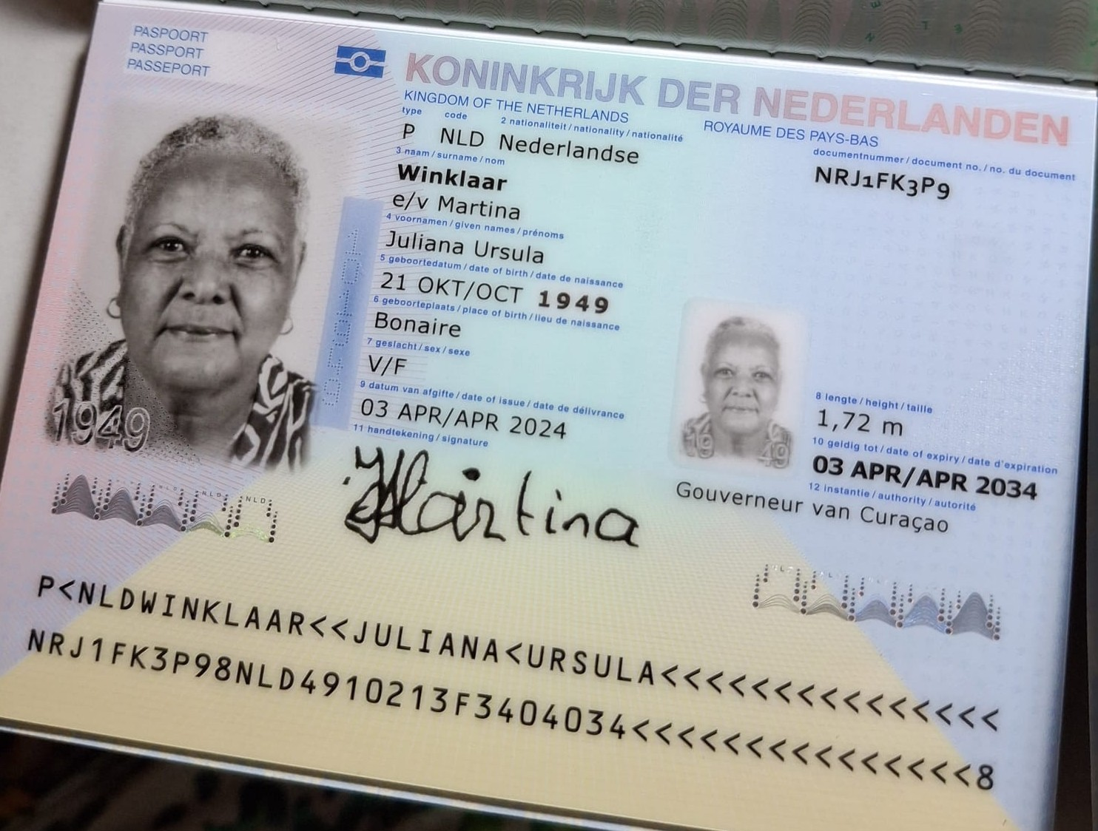
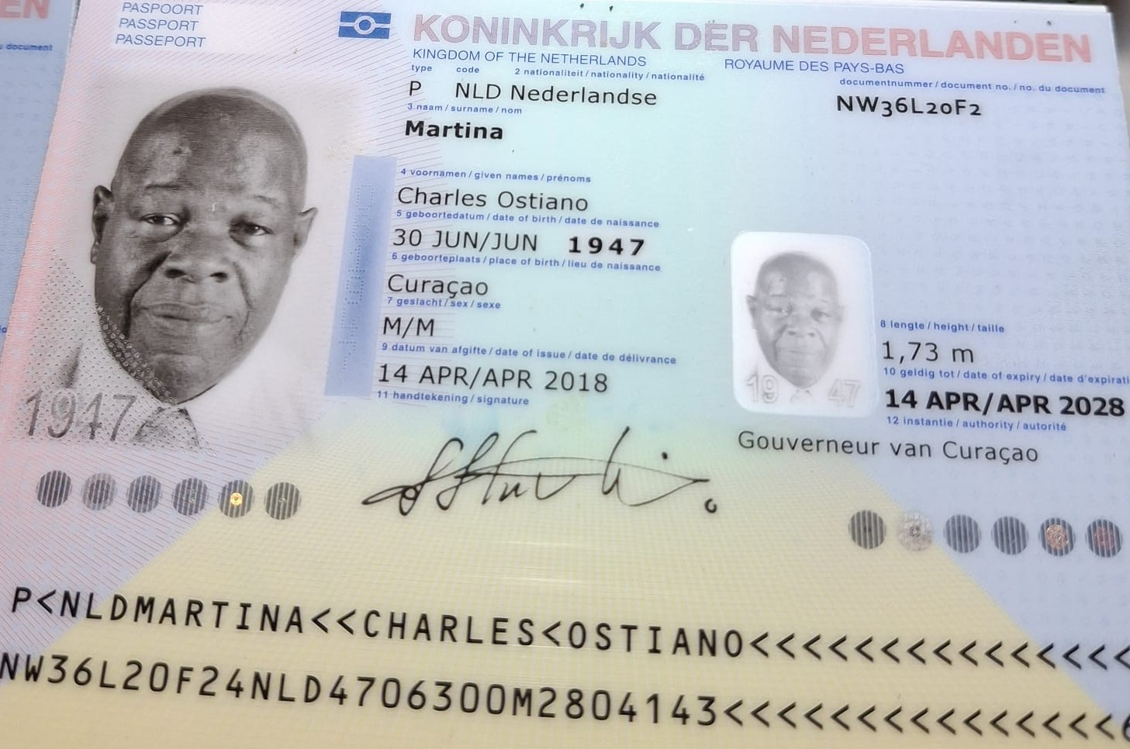
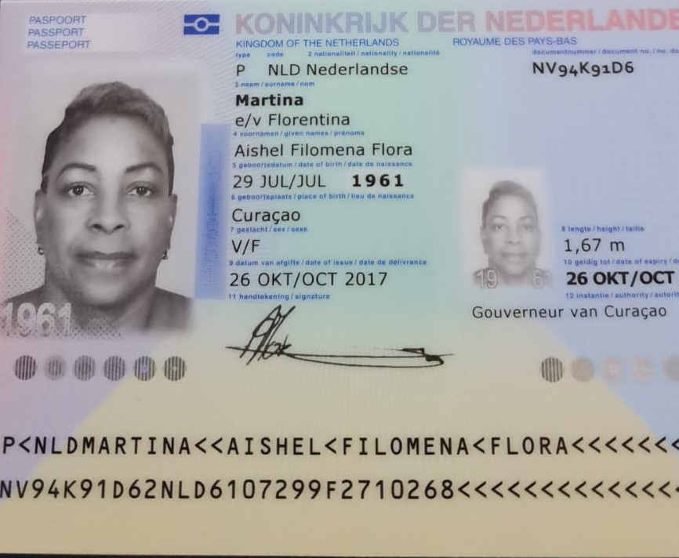

Nombre | Juliana | Nombre | Charles | Nombre | Aishel
Nombre | Ursula | Nombre | Ostiano | Nombre | Filomena
Apellido | winklaar | Apellido | Martina | Nombre | Flora
Apellido de casada |  | Apellido de casada |  | Apellido | Martina
Género: . | Femenino | Género: . | Masculino | Apellido de casada | e/v Florentina
Pasaporte | NRJ1FK3P9 | Pasaporte | NW36L20F2 | Género: . | Femenino
Fecha de nacimiento | 21 de octubre 1949 | Fecha de nacimiento | 30 de junio 1947 | Pasaporte | NV94K91D6
Edad |  | Edad |  | Fecha de nacimiento | 1961-07-29
Estado civil |  | Estado civil |  | Edad | 1900-03-04
Dirección |  | Dirección |  | Estado civil
Nacionalidad y domicilio: |  | Nacionalidad y domicilio: | Curazao, Paises bajos | Dirección
Email: |  | Email: |  | Nacionalidad y domicilio: | Curazao, Paises bajos
Teléfono |  | Teléfono |  | Email: | shallforu2@hotmail.com
Profesión |  | Profesión |  | Teléfono
RH |  | RH |  | Profesión
Seguro | Particular | Seguro |  | RH
Peso |  | Peso |  | Seguro
Altura |  | Altura |  | Peso
Idioma |  | Idioma |  | Altura
 |  |  |  | Idioma
 |  | Salud
 |  |  |  | Salud

PAGOS
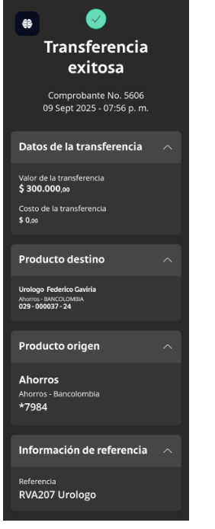
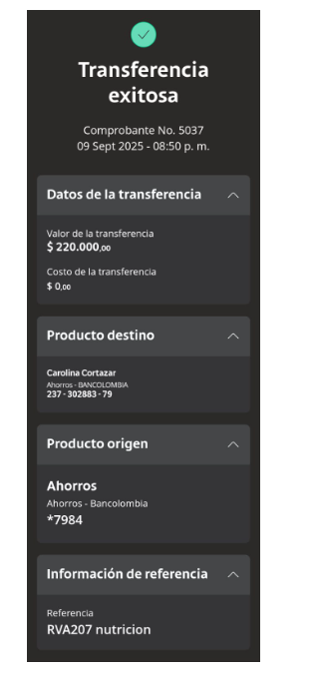
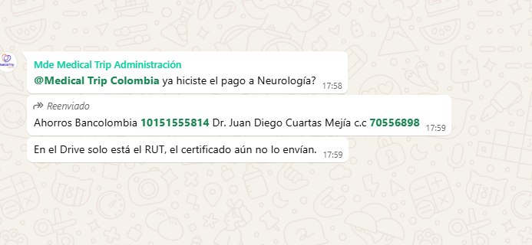
UROLOGO | NUTRICIÓN | NEURÓLOGO

Confirmación de
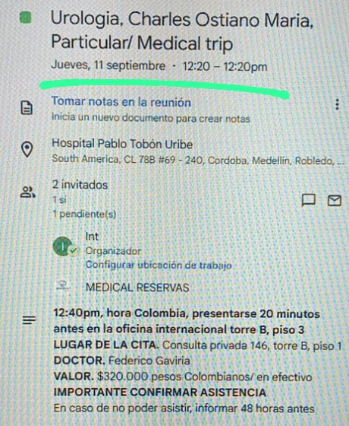
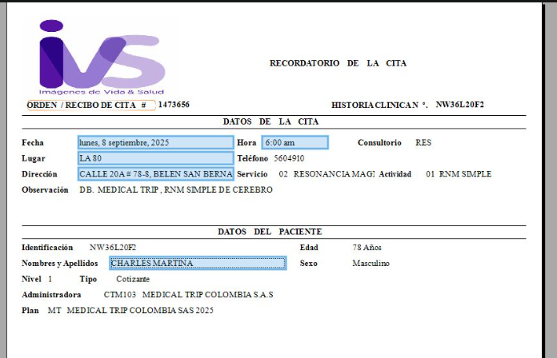
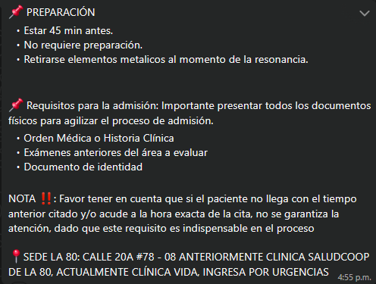
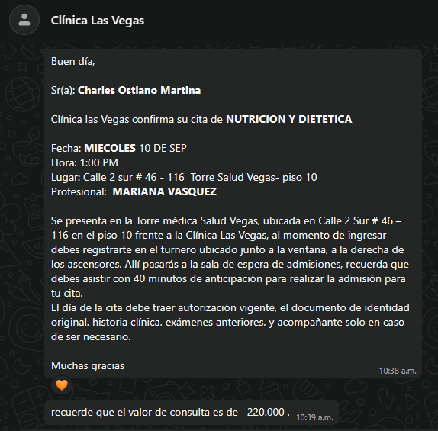
 |  | COSTO DE LA RESONANCIA: 641,240
 |  | CONFIRMACIÓN CITA RESONANCIA SIMPLE DE CEREBRO | PREPARACIÓN | CITA CONFIRMADA CON NUTRICIÓN

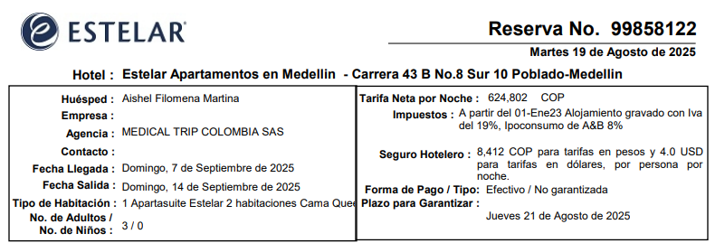

Reserva: | 99858122

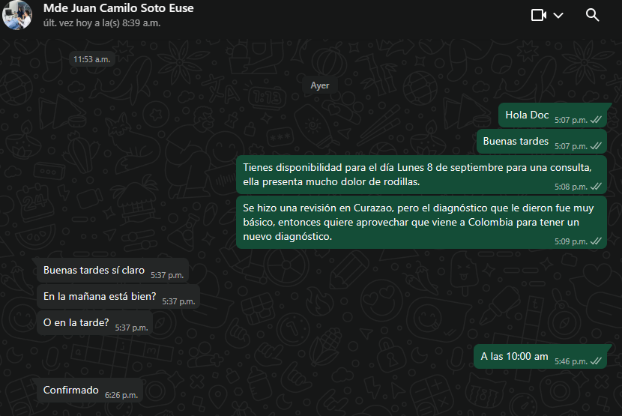
CONFIRMACIÓN DR SOTO- RODILLAS

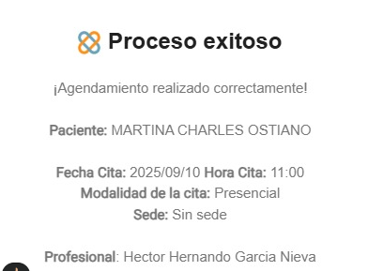
 |  | CONFIRMACIÓN NEUROLOGIA-COSTO DE LA CONSULTA 200.000 | CONFIRMACIÓN CON FISIATRIA-IPS
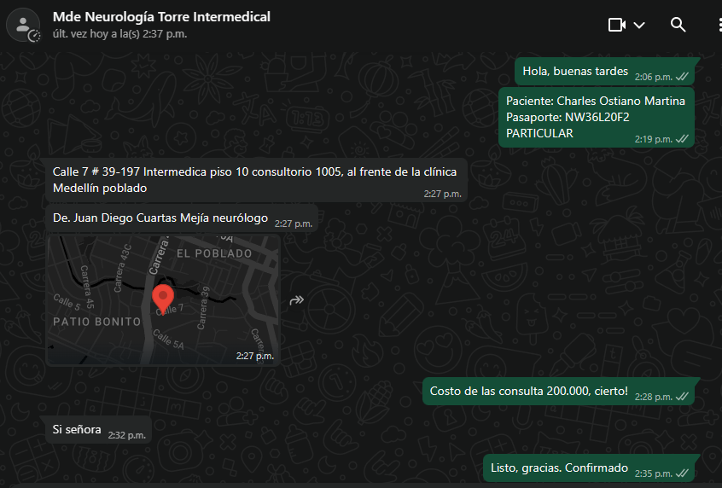

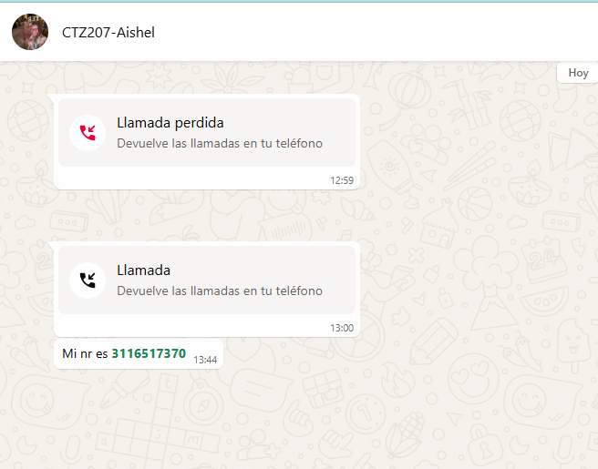

 |  |  | PREPARACIÓN

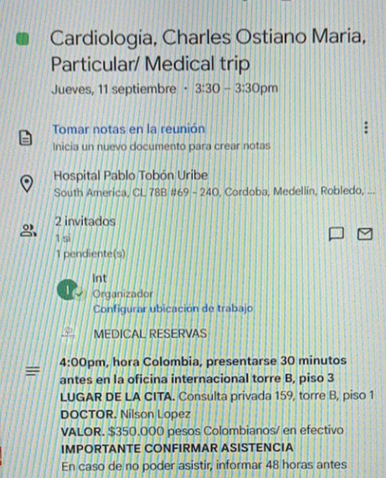
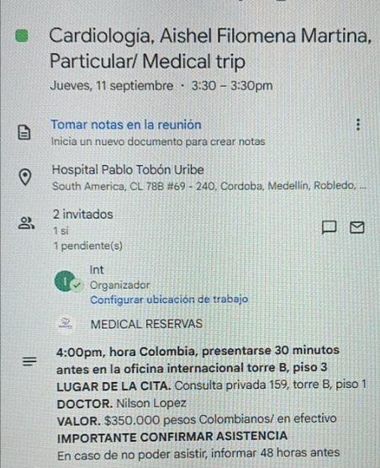
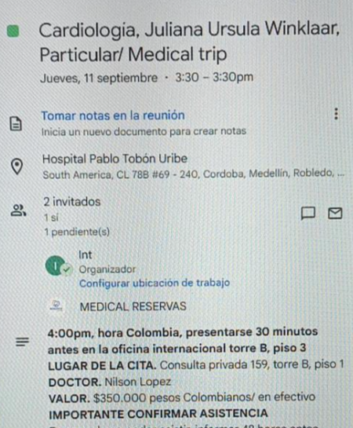

 |  |  | PREPARACIÓN

Vuelo
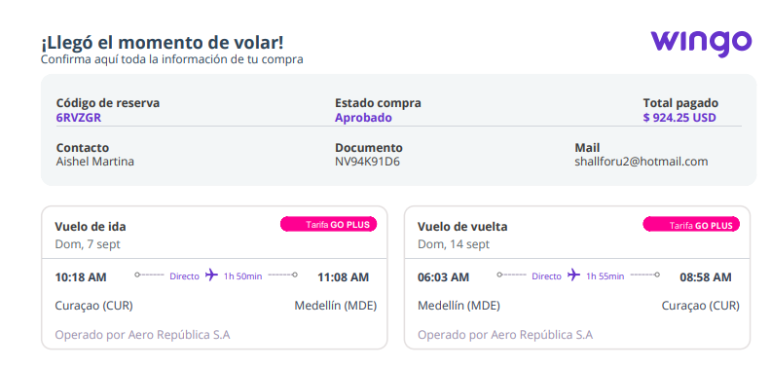
 | 6RVZGR

6RVZGR

CTZ HOTEL
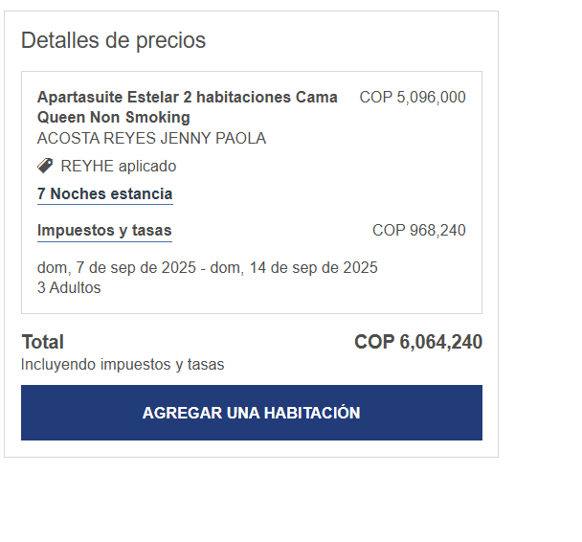
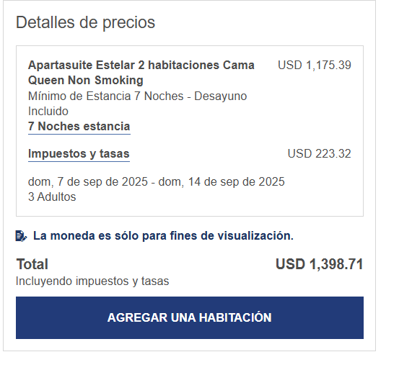
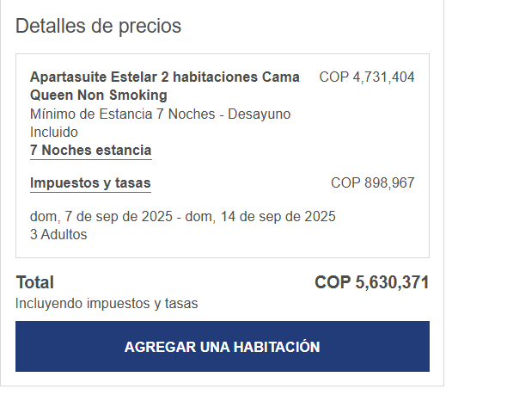
TARIFAS HOTEL ESTELAR | COP | USD
BOOKING | $4,258,280 | $1,060.66 | 19 AUG
WEB | $4,731,404 | $1,175.39 | 19 AUG
CODIGO DESCUENTO MEDICAL | $5,096,000 | $1,265.96 | 19 AUG
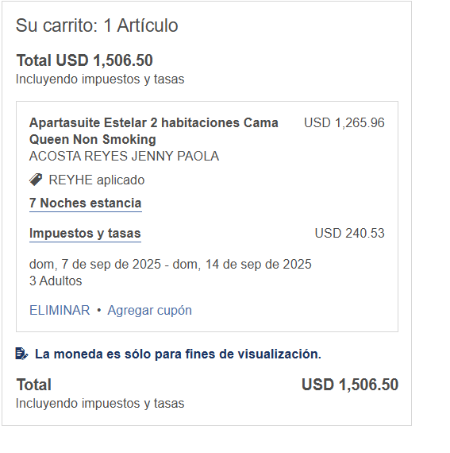
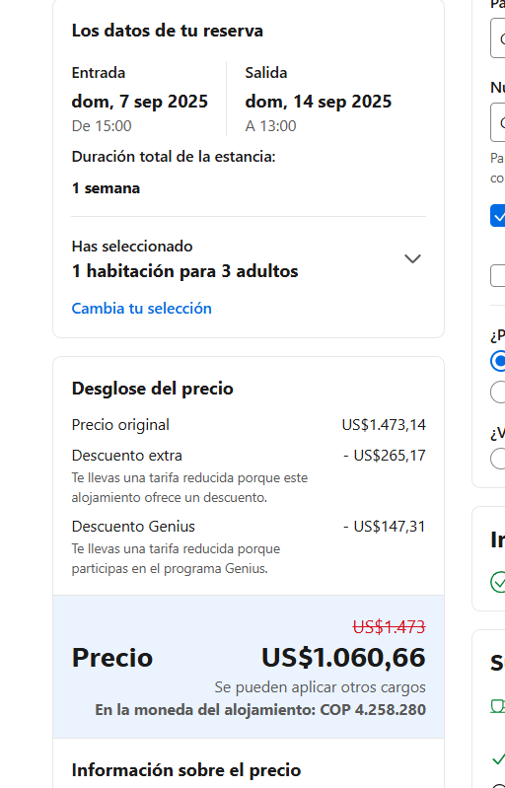
CORPORATIVA | $5,096,000

